Buoc0 PhanTichHienTrang
NHÓM: 10
Thành viên: Võ Thị Kim Thoa, Trần Thị Thu Thảo, Đỗ Thị Hạnh
ĐỀ TÀI: QUẢN LÝ KHÁCH SẠN

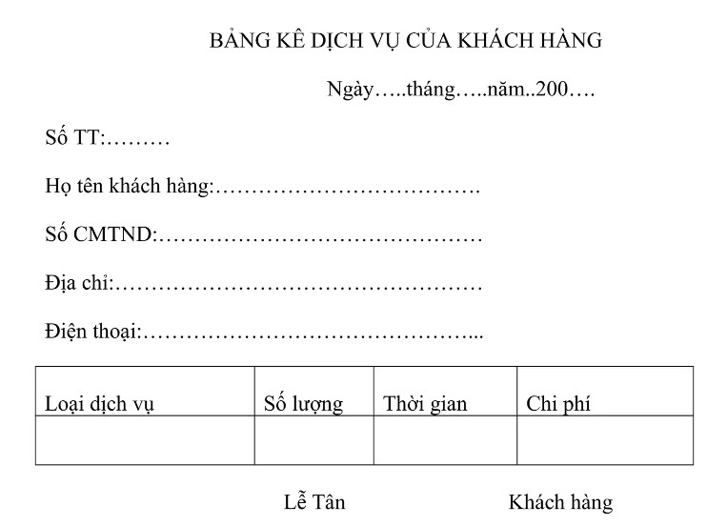
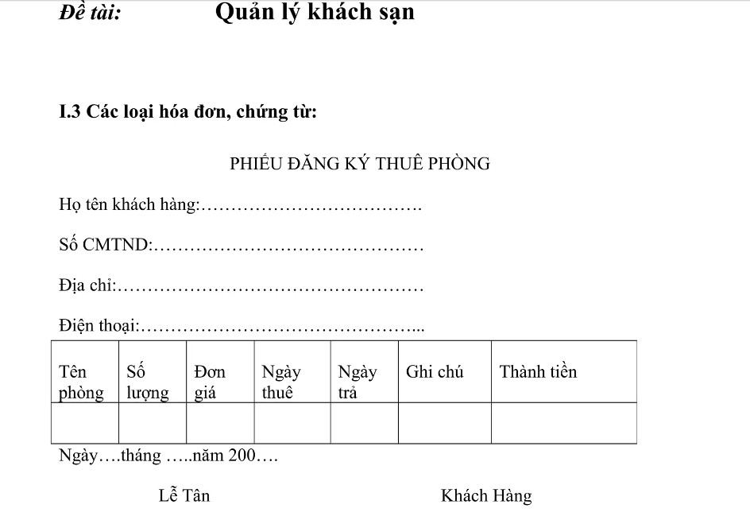
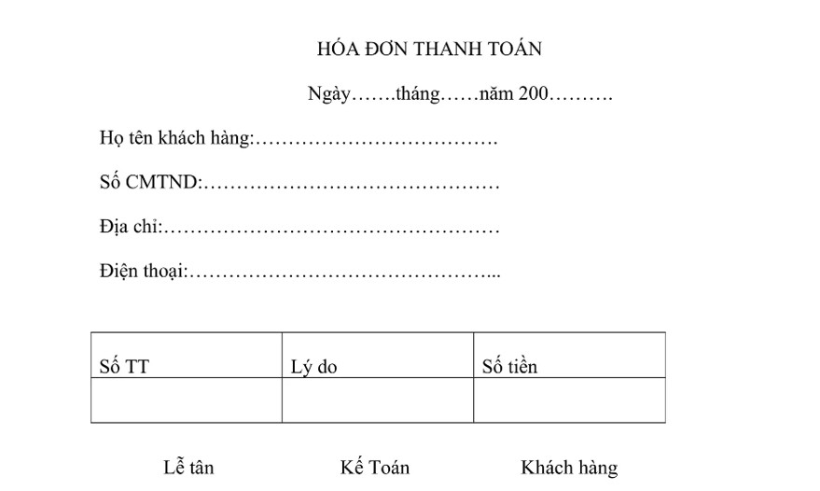
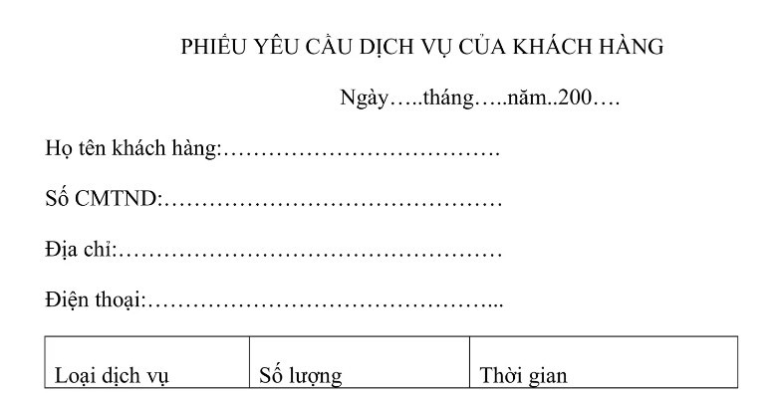

Phân tích đề:
Dịch Vụ: 1 khách hàng có thể thuê được nhiều dịch vụ trong 1 phòng và sẽ được biết qua bảng thống kê dịch vụ, trong bảng thống kê dịch vụ này sẽ biết khách hàng nào đặt dịch vụ nhiều hay ít dịch vụ hoặc không có dịch vụ nào.
Phiếu thuê Phòng: 1 khách hàng sẽ thuê được nhiều phòng trong 1 hóa đơn, và sẽ biết được nhân viên nào kí và khách hàng nào thuê phòng
Hóa Đơn: hóa đơn sẽ biết được tổng cộng của các dịch vụ trong phiếu yêu cầu dịch vụ, và hóa đơn cũng biết được tổng cộng thuê phòng trong bảng phiếu thuê phòng, hóa cũng biết được nhiều nhân viên và nhiều khách hàng kí
Phiếu yêu cầu dịch vụ: sẽ biết của khách hàng nào sử dụng dịch vụ và biết được nhân viên nào kí

Trong đó:
CT1 | Số ngày ở: Ngày trả phòng - Ngày thuê phòng + Ngày gia hạn - Ngày trả phòng
CT2 | Thành tiềnP: Số lượng * đơn giá *CT1
CT3 | Tổng cộng thuê phòng:SUM(ThanhTienP)
CT4 | Chi Phí dịch vụ: số lượng dịch vụ * đơn giá dịch vụ
CT5 | Tổng cộng DV: SUM(CT4)
CT6 | TC Hóa Đơn : CT2 + CT3
CT7 | Chiết khẩu: Nếu TCHD >= 10tr thì chiết khẩu 10%,TCHD >= 8tr thì chiết khẩu 5%,TCHD >= 3tr thì chiết khẩu 3%, ngược lại k giảm (quy ra tiền)
CT8 | Số tiền hóa đơn: STHD = tổng cộngHD - Chiết khấu

Buoc2ThemDLCoYNghia
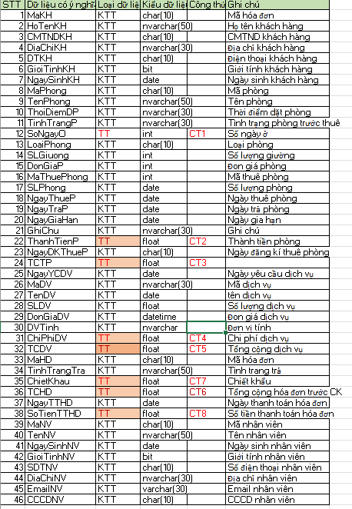
STT | Dữ Liệu Có Ý Nghĩa | Ghi Chú
1 | MaKH | Ma khách hàng
2 | HoTenKH | Họ tên khách hàng
3 | CMTNDKH | CMTND khách hàng
4 | DiaChiKH | Địa chỉ khách hàng
5 | DTKH | Điện thoại khách hàng
6 | GioiTinhKH | Giới tính khách hàng
7 | NgaySinhKH | Ngày sinh khách hàng
8 | MaPhong | Mã phòng
9 | TenPhong | Tên phòng
10 | ThoiDiemDP | Thời điểm đặt phòng
11 | TinhTrangP | Tình trạng phòng
12 | LoaiPhong | Loại phòng
13 | SLGiuong | Số lượng giường
14 | SLPhong | Số lượng phòng
15 | MaThueP | Mã thuê phòng
16 | SoNgayO | Số ngày ở
17 | DonGiaP | Đơn giá phòng
18 | NgayThueP | Ngày thuê phòng
19 | NgayTraP | Ngày trả phòng
20 | NgayGiaHan | Ngày gia hạn
21 | GhiChu | Ghi chú
22 | ThanhTienP | Thành tiền phòng
23 | TCTP | Tổng cộng thuê phòng
24 | NgayDKThueP | Ngày đăng kí thuê phòng
25 | NgayYCDV | Ngày yêu cầu dịch vụ
26 | MaDV | Mã dịch vụ
27 | TenDV | Tên dịch vụ
28 | DonGiaDV | Đơn giá dịch vụ
29 | SLDV | Số lượng dịch vụ
30 | DVTinh | Đơn vị tính
31 | ChiPhiDV | Chi phí dịch vụ
32 | TCDV | Tổng cộng dịch vụ
33 | MaHD | Mã hóa đơn
34 | ChietKhau | Chiết khẩu
35 | TCHD | Tổng cộng hóa đơn
36 | NgayTTHD | Ngày thanh toán hóa đơn
37 | SoTienTTHD | Số tiền thanh toán hóa đơn
38 | TinhTrangTra | Tình trạng trả
39 | MaNV | Mã nhân viên
40 | TenNV | Tên nhân viên
41 | NgaySinhNV | Ngày sinh nhân viên
42 | GioiTinhNV | Giới tính nhân viên
43 | SDTNV | Số điện thoại nhân viên
44 | DiaChiNV | Địa chỉ nhân viên
45 | EmailNV | Email nhân viên
46 | CCCDNV | CCCD nhân viên

Buoc5 EAM
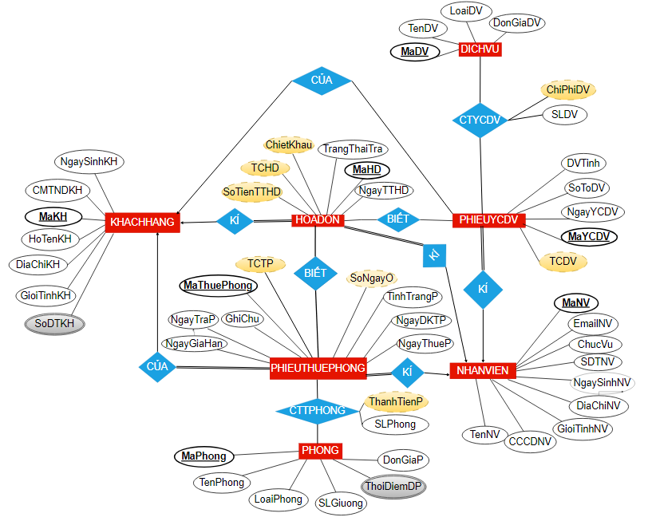

SƠ ĐỒ | Link

